米家电压力锅参数表
参数项 |  | 米家电压力锅
整机 | 外观 | 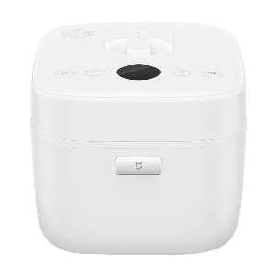
 | 型号 | YLG01CM
 | 净重 | 5.8kg
 | 毛重 | 7.5kg
 | 尺寸 | 349×288×257mm
 | 加热方式 | 电热（加热盘）
 | 额定电压 | 220V
 | 额定功率 | 1100W
 | 容量 | 5L
 | 显示方式 | OLED显示
 | 外壳材质 | 塑料
 | 上盖传感器 | 有
 | 颜色 | 白色
内胆 | 涂层材质 | PFA粉体涂料
 | 材质 | 合金
 | 重量 | 1.7Kg
 | 厚度 | 3.5mm
压力 | 控压方式 | 电子自动泄压
 | 压力值 | 0~70Kpa 自动调压
 | 安全保护机构 | 多重
 | 安全锁盖机构 | 有
 | 泄压方式 | 磁控
其他 | 内盖拆卸 | 支持
 | 中途开盖 | 支持
 | 烹饪模式 | 间歇泄压，翻滚沸煮
 | 功能模式 | 无限自定义
 | App | 米家
 | 操控方式 | 按键、触摸（顶部）
 | 无线连接 | 802.11b/g/n 2.4Ghz
 | 标配 | 电压力锅×1、饭勺×1、粥勺 ×1、量杯×1、电源线×1
 | 价格 | 599元

